Sheet1
Indeks Perlindungan Anak (IPA) 2025

NO | TUJUAN/ SASARAN/ PROGRAM | KINERJA PROGRAM | INDIKATOR KINERJA PROGRAM | DEFINISI OPERASIONAL | RUMUS PERHITUNGAN INDIKATOR | SATUAN | BASE LINE 2024 | TARGET /REALISASI KINERJA
 |  |  |  |  |  |  |  | 2025 |  |  | 2026 | 2027 | 2028 | 2029 | 2030
 |  |  |  |  |  |  |  | TARGET | REALISASI | %
 |  |  | Indeks Perlindungan Anak (IPA) | Ukuran yang dicapai dalam menjamin terpenuhinya hak-hak anak agar dapat hidup, tumbuh, berkembang, dan berpartisipasi secara optimal sesuai dengan harkat dan martabat kemanusiaan, serta mendapat perlindungan dari kekerasan dan diskriminasi, demi terwujudnya anak Indonesia yang berkualitas, berakhlak mulia, dan sejahtera (Kementerian PPPA) | 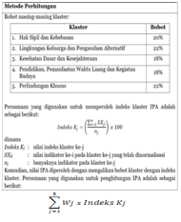 | Indeks | 70.90 | 71.30 | 71.10 | 99.72 | 71.70 | 72.10 | 72.50 | 72.90 | 73.30

